INFORMATION IMPORTANTE
COMMENT UTILISER CETTE "Analyse des risques stantard par fonction" ?
L'"Analyse des risques stantard par fonction" est un document de conseil général. Il est important de l'adapter à la situation spécifique de votre entreprise.
* Examinez attentivement les fonctions énumérées, les tâches par fonction, les dangers et les risques potentiels : supprimez ou modifiez si nécessaire.
* Évaluez chaque risque en attribuant un score de "gravité " du risque et un score de fréquence " d'exposition " de vos travailleurs au risque (voir la méthode ci-dessous pour en savoir plus).
* Une analyse des risques doit évaluer les risques afin de déterminer leur importance : dans cet outil, nous utilisons la formule : GRAVITÉ x FREQUENCE d'EXPOSITION = SCORE DU RISQUE
* Selon le score du risque obtenu, vous devez prendre des mesures. Plus le score du risque est élevé, plus vous devez agir rapidement (plus d'informations ci-dessous).
* Nous proposons déjà un certain nombre de mesures de prévention. Plus le score est élevé, plus les mesures de prévention à prendre sont urgentes et prioritaires (plus d'informations sur l'échelle de prévention ci-dessous)
* Important : évaluez les risques SANS tenir compte des mesures que vous avez déjà mises en place dans votre entreprise. Dans la colonne "mesures de prévention", indiquez les mesures déjà prises, ainsi que les mesures supplémentaires éventuelles.
* Pour obtenir une offre de prix en vue d'une assistance supplémentaire pour la réalisation de vos analyses des risques, vous pouvez toujours nous contacter par mail à : |  |  |  |  |  |  |  |  | health.safety@securex.be

EXPLICATION DE LA MÉTHODE
Scores possibles pour la GRAVITÉ, l'EXPOSITION et le SCORE DU RISQUE :
 |  |  |  | SCORE DU RISQUE |  |  | F D'EXPOSITION
GRAVITÉ |  | F D'EXPOSITION |  | = GRAVITÉ x F. D'EXPOSITION : |  |  | Jamais | Annuelle | Mensuelle | Hebdomadaire | Quotidienne
Léger | 1 | Jamais | 0 | GRAVITÉ |  |  | 0 | 1 | 2 | 4 | 8
Modéré | 2 | Annuelle | 1 | Léger | 1 |  | 0 | 1 | 2 | 4 | 8
Grave | 4 | Mensuelle | 2 | Modéré | 2 |  | 0 | 2 | 4 | 8 | 16
Très grave | 32 | Hebdomadaire | 4 | Grave | 4 |  | 0 | 4 | 8 | 16 | 32
 |  | Quotidienne | 8 | Très grave | 32 |  | 0 | 32 | 64 | 128 | 256
 |  |  |  |  |  | ! Plus le score du risque est élevé, plus vous devez donner de l'importance au risque et agir
 |  |  |  |  |  | rapidement pour diminuer le risque.
L'ÉCHELLE DE LA PRÉVENTION
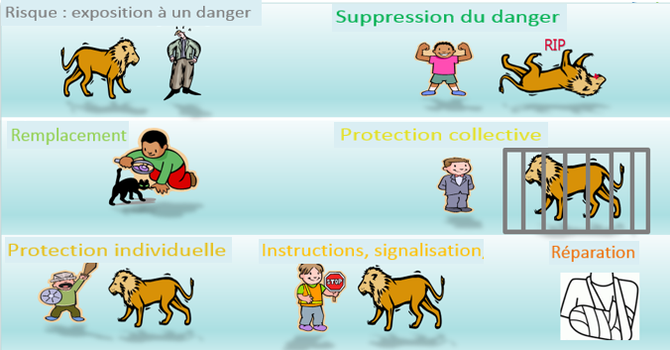
Autant la Loi sur le bien-être que le bon sens vous suggèrent, en tant qu'employeur, de privilégier des mesures de prévention
structurelles. En d'autres termes, prenez toujours une mesure aussi élevée que possible sur l'échelle de prévention :

Suppression du danger
Remplacement par du moins dangereux
Équipement de Protection collective (EPC)
Équipement de Protection individuelle (EPI)
Formation, procédures, Instructions, signalisation,...
Réparation des dommages : premiers secours, plan d'urgence...

Cette "Analyse de risque standard par fonction" vise à fournir à l'employeur une analyse de risque standard au niveau d'une "fonction professionnelle" standard. Pour chaque fonction, une description type des tâches a été élaborée ainsi qu’une liste non exhaustive des risques qui y sont associés. Ce document fournit également une méthodologie d'évaluation des risques présents et contient des propositions non exhaustives de mesures de prévention. Securex Prévention & Protection met à la disposition de l’employeur ces analyses des risques standards par fonction dans le cadre de ses obligations relatives à l’article II.3-16 - § 1, 1° et 2° du Code pour le Bien-être au travail. L'"Analyse des risques standard par fonction" doit être considérée comme un conseil de base ou une recommandation générale, ce n'est pas une analyse des risques légale dans les différents domaines et l'analyse ne tient pas compte de la situation spécifique et concrète de l’entreprise. Il incombe à l'employeur d'utiliser cet outil dans le cadre de l'exécution de l'analyse des risques. L'employeur est chargé notamment de ces tâches : - de vérifier l'exhaustivité des fonctions et des tâches exécutées par ses travailleurs ; - de vérifier les risques liés à chaque tâche et aux circonstances concrètes ; - d’évaluer les risques en déterminant la gravité et l'exposition par risque ; - de déterminer, sur base de l'évaluation des risques effectuée, les mesures de prévention appropriées, en tenant compte des principes de prévention énoncés à l'article 5 du Code. Il appartient également à l'employeur d'appliquer les mesures de prévention qu'il détermine. Pour obtenir une offre en vue d'un support supplémentaire dans la réalisation de vos analyses de risques, vous pouvez toujours contacter health.safety@securex.be

